BM 01


 |  |  |  |  |  |  | B.D.I.
OBRA: Construção da coberta da escola Dégma Lúcia, no município de Sousa – PB. |  |  |  |  |  |  | 25.22%

Item | Código | Banco | Descrição | UNIDADE | PREÇO UNITÁRIO CONTRATADO (BDI) | QUANTIDADE | FINANCEIRO
 |  |  |  |  |  | CONTRATADO | CONTRATADO

1 |  |  | COBERTURA DA ESCOLA DEGMA LÚCIA, NO MUNICÍPIO DE SOUSA-PB
1.1 |  |  | SERVIÇOS PRELIMINARES
1.1.1 | 103689 | SINAPI | FORNECIMENTO E INSTALAÇÃO DE PLACA DE OBRA COM CHAPA GALVANIZADA E ESTRUTURA DE MADEIRA. AF_03/2022_PS | m² | 192.41 | 8.00 | 1,539.28
1.1.2 | 99059 | SINAPI | LOCACAO CONVENCIONAL DE OBRA, UTILIZANDO GABARITO DE TÁBUAS CORRIDAS PONTALETADAS A CADA 2,00M - 2 UTILIZAÇÕES. AF_10/2018 | M | 57.88 | 50.80 | 2,940.30
1.1.3 | 97633 | SINAPI | DEMOLIÇÃO DE REVESTIMENTO CERÂMICO, DE FORMA MANUAL, SEM REAPROVEITAMENTO. AF_12/2017 | m² | 22.75 | 20.82 | 473.66
1.1.4 | SS | Próprio | COLETA E CARGA MANUAIS DE ENTULHO - {ADAPTADO DE ORSE 26} | m³ | 21.73 | 1.56 | 33.90
1.1.5 | 100982 | SINAPI | CARGA, MANOBRA E DESCARGA DE ENTULHO EM CAMINHÃO BASCULANTE 10 M³ - CARGA COM ESCAVADEIRA HIDRÁULICA (CAÇAMBA DE 0,80 M³ / 111 HP) E DESCARGA LIVRE (UNIDADE: M3). AF_07/2020 | m³ | 7.91 | 1.56 | 12.34
1.1.6 | 95875 | SINAPI | TRANSPORTE COM CAMINHÃO BASCULANTE DE 10 M³, EM VIA URBANA PAVIMENTADA, DMT ATÉ 30 KM (UNIDADE: M3XKM). AF_07/2020 | M3XKM | 2.16 | 1.56 | 3.37
1.2 |  |  | FUNDAÇÃO
1.2.1 | 93358 | SINAPI | ESCAVAÇÃO MANUAL DE VALA COM PROFUNDIDADE MENOR OU IGUAL A 1,30 M. AF_02/2021 | m³ | 85.98 | 16.83 | 1,447.04
1.2.2 | 101616 | SINAPI | PREPARO DE FUNDO DE VALA COM LARGURA MENOR QUE 1,5 M (ACERTO DO SOLO NATURAL). AF_08/2020 | m² | 6.37 | 20.82 | 132.62
1.2.3 | 95241 | SINAPI | LASTRO DE CONCRETO MAGRO, APLICADO EM PISOS, LAJES SOBRE SOLO OU RADIERS, ESPESSURA DE 5 CM. AF_07/2016 | m² | 30.89 | 14.47 | 446.98
1.2.4 | 96534 | SINAPI | FABRICAÇÃO, MONTAGEM E DESMONTAGEM DE FÔRMA PARA BLOCO DE COROAMENTO, EM MADEIRA SERRADA, E=25 MM, 4 UTILIZAÇÕES. AF_06/2017 | m² | 90.05 | 7.70 | 693.39
1.2.5 | 96536 | SINAPI | FABRICAÇÃO, MONTAGEM E DESMONTAGEM DE FÔRMA PARA VIGA BALDRAME, EM MADEIRA SERRADA, E=25 MM, 4 UTILIZAÇÕES. AF_06/2017 | m² | 77.02 | 42.37 | 3,263.34
1.2.6 | 96543 | SINAPI | ARMAÇÃO DE BLOCO, VIGA BALDRAME E SAPATA UTILIZANDO AÇO CA-60 DE 5 MM - MONTAGEM. AF_06/2017 | KG | 18.39 | 37.30 | 685.95
1.2.7 | 96544 | SINAPI | ARMAÇÃO DE BLOCO, VIGA BALDRAME OU SAPATA UTILIZANDO AÇO CA-50 DE 6,3 MM - MONTAGEM. AF_06/2017 | KG | 16.81 | 15.70 | 263.92
1.2.8 | 96545 | SINAPI | ARMAÇÃO DE BLOCO, VIGA BALDRAME OU SAPATA UTILIZANDO AÇO CA-50 DE 8 MM - MONTAGEM. AF_06/2017 | KG | 15.43 | 111.40 | 1,718.90
1.2.9 | 96546 | SINAPI | ARMAÇÃO DE BLOCO, VIGA BALDRAME OU SAPATA UTILIZANDO AÇO CA-50 DE 10 MM - MONTAGEM. AF_06/2017 | KG | 13.64 | 116.40 | 1,587.70
1.2.10 | 96547 | SINAPI | ARMAÇÃO DE BLOCO, VIGA BALDRAME OU SAPATA UTILIZANDO AÇO CA-50 DE 12,5 MM - MONTAGEM. AF_06/2017 | KG | 11.49 | 63.30 | 727.32
1.2.11 | 96555 | SINAPI | CONCRETAGEM DE BLOCOS DE COROAMENTO E VIGAS BALDRAME, FCK 30 MPA, COM USO DE JERICA  LANÇAMENTO, ADENSAMENTO E ACABAMENTO. AF_06/2017 | m³ | 682.37 | 6.96 | 4,749.30
1.2.12 | 98555 | SINAPI | IMPERMEABILIZAÇÃO DE SUPERFÍCIE COM ARGAMASSA POLIMÉRICA / MEMBRANA ACRÍLICA, 3 DEMÃOS. AF_06/2018 | m² | 31.73 | 24.97 | 792.30
1.3 |  |  | ESTRUTURA
1.3.1 | 92427 | SINAPI | MONTAGEM E DESMONTAGEM DE FÔRMA DE PILARES RETANGULARES E ESTRUTURAS SIMILARES, PÉ-DIREITO SIMPLES, EM CHAPA DE MADEIRA COMPENSADA RESINADA, 8 UTILIZAÇÕES. AF_09/2020 | m² | 60.80 | 38.88 | 2,363.90
1.3.2 | 92768 | SINAPI | ARMAÇÃO DE LAJE DE ESTRUTURA CONVENCIONAL DE CONCRETO ARMADO UTILIZANDO AÇO CA-60 DE 5,0 MM - MONTAGEM. AF_06/2022 | KG | 14.26 | 51.80 | 738.67
1.3.3 | 92762 | SINAPI | ARMAÇÃO DE PILAR OU VIGA DE ESTRUTURA CONVENCIONAL DE CONCRETO ARMADO UTILIZANDO AÇO CA-50 DE 10,0 MM - MONTAGEM. AF_06/2022 | KG | 11.79 | 185.60 | 2,188.22
1.3.4 | 103675 | SINAPI | CONCRETAGEM DE VIGAS E LAJES, FCK=25 MPA, PARA LAJES MACIÇAS OU NERVURADAS COM USO DE BOMBA - LANÇAMENTO, ADENSAMENTO E ACABAMENTO. AF_02/2022_PS | m³ | 724.63 | 2.92 | 2,115.92
1.4 |  |  | COBERTA
1.4.1 | 100775 | SINAPI | ESTRUTURA TRELIÇADA DE COBERTURA, TIPO FINK, COM LIGAÇÕES SOLDADAS, INCLUSOS PERFIS METÁLICOS, CHAPAS METÁLICAS, MÃO DE OBRA E TRANSPORTE COM GUINDASTE - FORNECIMENTO E INSTALAÇÃO. AF_01/2020_PSA | KG | 15.77 | 1,872.96 | 29,536.58
1.4.2 | 100719 | SINAPI | PINTURA COM TINTA ALQUÍDICA DE FUNDO (TIPO ZARCÃO) PULVERIZADA SOBRE PERFIL METÁLICO EXECUTADO EM FÁBRICA (POR DEMÃO). AF_01/2020_PE | m² | 9.50 | 131.64 | 1,250.58
1.4.3 | 100434 | SINAPI | CALHA DE BEIRAL, SEMICIRCULAR DE PVC, DIAMETRO 125 MM, INCLUINDO CABECEIRAS, EMENDAS, BOCAIS, SUPORTES E VEDAÇÕES, EXCLUINDO CONDUTORES, INCLUSO TRANSPORTE VERTICAL. AF_07/2019 | M | 165.20 | 17.00 | 2,808.40
1.4.4 | 94231 | SINAPI | RUFO EM CHAPA DE AÇO GALVANIZADO NÚMERO 24, CORTE DE 25 CM, INCLUSO TRANSPORTE VERTICAL. AF_07/2019 | M | 51.49 | 55.42 | 2,853.58
1.4.5 | 94216 | SINAPI | TELHAMENTO COM TELHA METÁLICA TERMOACÚSTICA E = 30 MM, COM ATÉ 2 ÁGUAS, INCLUSO IÇAMENTO. AF_07/2019 | m² | 219.07 | 165.04 | 36,155.31
1.5 |  |  | INSTALAÇÕES ELÉTRICAS
1.5.1 | 91940 | SINAPI | CAIXA RETANGULAR 4" X 2" MÉDIA (1,30 M DO PISO), PVC, INSTALADA EM PAREDE - FORNECIMENTO E INSTALAÇÃO. AF_03/2023 | UN | 16.51 | 10.00 | 165.10
1.5.2 | 91937 | SINAPI | CAIXA OCTOGONAL 3" X 3", PVC, INSTALADA EM LAJE - FORNECIMENTO E INSTALAÇÃO. AF_03/2023 | UN | 13.42 | 8.00 | 107.36
1.5.3 | 91925 | SINAPI | CABO DE COBRE FLEXÍVEL ISOLADO, 1,5 MM², ANTI-CHAMA 0,6/1,0 KV, PARA CIRCUITOS TERMINAIS - FORNECIMENTO E INSTALAÇÃO. AF_03/2023 | M | 3.48 | 129.80 | 451.70
1.5.4 | 91927 | SINAPI | CABO DE COBRE FLEXÍVEL ISOLADO, 2,5 MM², ANTI-CHAMA 0,6/1,0 KV, PARA CIRCUITOS TERMINAIS - FORNECIMENTO E INSTALAÇÃO. AF_03/2023 | M | 4.69 | 260.20 | 1,220.34
1.5.5 | 91967 | SINAPI | INTERRUPTOR SIMPLES (3 MÓDULOS), 10A/250V, INCLUINDO SUPORTE E PLACA - FORNECIMENTO E INSTALAÇÃO. AF_03/2023 | UN | 58.18 | 1.00 | 58.18
1.5.6 | 92001 | SINAPI | TOMADA BAIXA DE EMBUTIR (1 MÓDULO), 2P+T 20 A, INCLUINDO SUPORTE E PLACA - FORNECIMENTO E INSTALAÇÃO. AF_03/2023 | UN | 31.78 | 9.00 | 286.02
1.5.7 | 93653 | SINAPI | DISJUNTOR MONOPOLAR TIPO DIN, CORRENTE NOMINAL DE 10A - FORNECIMENTO E INSTALAÇÃO. AF_10/2020 | UN | 11.09 | 3.00 | 33.27
1.5.8 | 00039445 | SINAPI | DISPOSITIVO DR, 2 POLOS, SENSIBILIDADE DE 30 MA, CORRENTE DE 25 A, TIPO AC | UN | 127.87 | 1.00 | 127.87
1.5.9 | 91846 | SINAPI | ELETRODUTO FLEXÍVEL CORRUGADO, PVC, DN 32 MM (1"), PARA CIRCUITOS TERMINAIS, INSTALADO EM LAJE - FORNECIMENTO E INSTALAÇÃO. AF_03/2023 | M | 9.15 | 12.30 | 112.55
1.5.10 | 91844 | SINAPI | ELETRODUTO FLEXÍVEL CORRUGADO, PVC, DN 25 MM (3/4"), PARA CIRCUITOS TERMINAIS, INSTALADO EM LAJE - FORNECIMENTO E INSTALAÇÃO. AF_03/2023 | M | 6.39 | 91.90 | 587.24
1.5.11 | 101876 | SINAPI | QUADRO DE DISTRIBUIÇÃO DE ENERGIA EM PVC, DE EMBUTIR, SEM BARRAMENTO, PARA 6 DISJUNTORES - FORNECIMENTO E INSTALAÇÃO. AF_10/2020 | UN | 97.95 | 1.00 | 97.95
1.5.12 | 100903 | SINAPI | LÂMPADA TUBULAR LED DE 18/20 W, BASE G13 - FORNECIMENTO E INSTALAÇÃO. AF_02/2020_PS | UN | 28.73 | 8.00 | 229.84
TOTAL |  |  |  |  |  |  | R$ 105,000.17

Relatório Fotográfico
 |  |  |  |  |  |  |  | Bancos |  | B.D.I. |  | Encargos Sociais
OBRA: Construção da coberta da escola Dégma Lúcia, no município de Sousa – PB. |  |  |  |  |  |  |  | SINAPI - 07/2023 - PB |  | 25.22% |  | Não Desonerado:
 |  |  |  |  |  |  |  |  |  |  |  | Horista: 113,42%
 |  |  |  |  |  |  |  |  |  |  |  | Mensalista: 69,75%

MEDIÇÃO 01
Item | Código | Banco | Descrição | UNIDADE | PREÇO UNITÁRIO CONTRATADO (BDI) | QUANTIDADE |  |  |  | FINANCEIRO
 |  |  |  |  |  | CONTRATADO | MEDIDO ANTERIOR | PERÍODO | ACUMULADO | CONTRATADO | MEDIDO ANTERIOR | PERÍODO | ACUMULADO
1.1.1 | 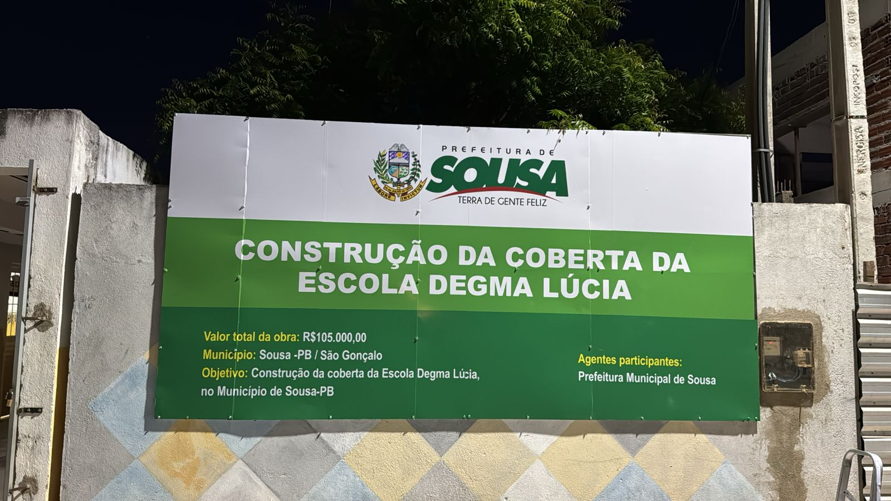 FORNECIMENTO E INSTALAÇÃO DE PLACA DE OBRA COM CHAPA GALVANIZADA E ESTRUTURA DE MADEIRA. AF_03/2022_PS
1.2.1 | 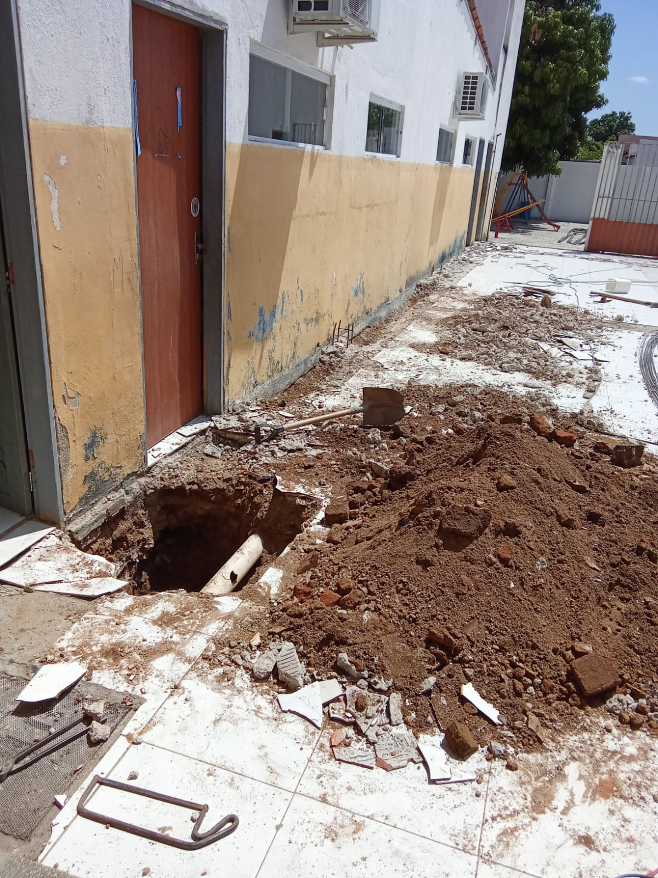 ESCAVAÇÃO MANUAL DE VALA COM PROFUNDIDADE MENOR OU IGUAL A 1,30 M. AF_02/2021
1.2.4 | 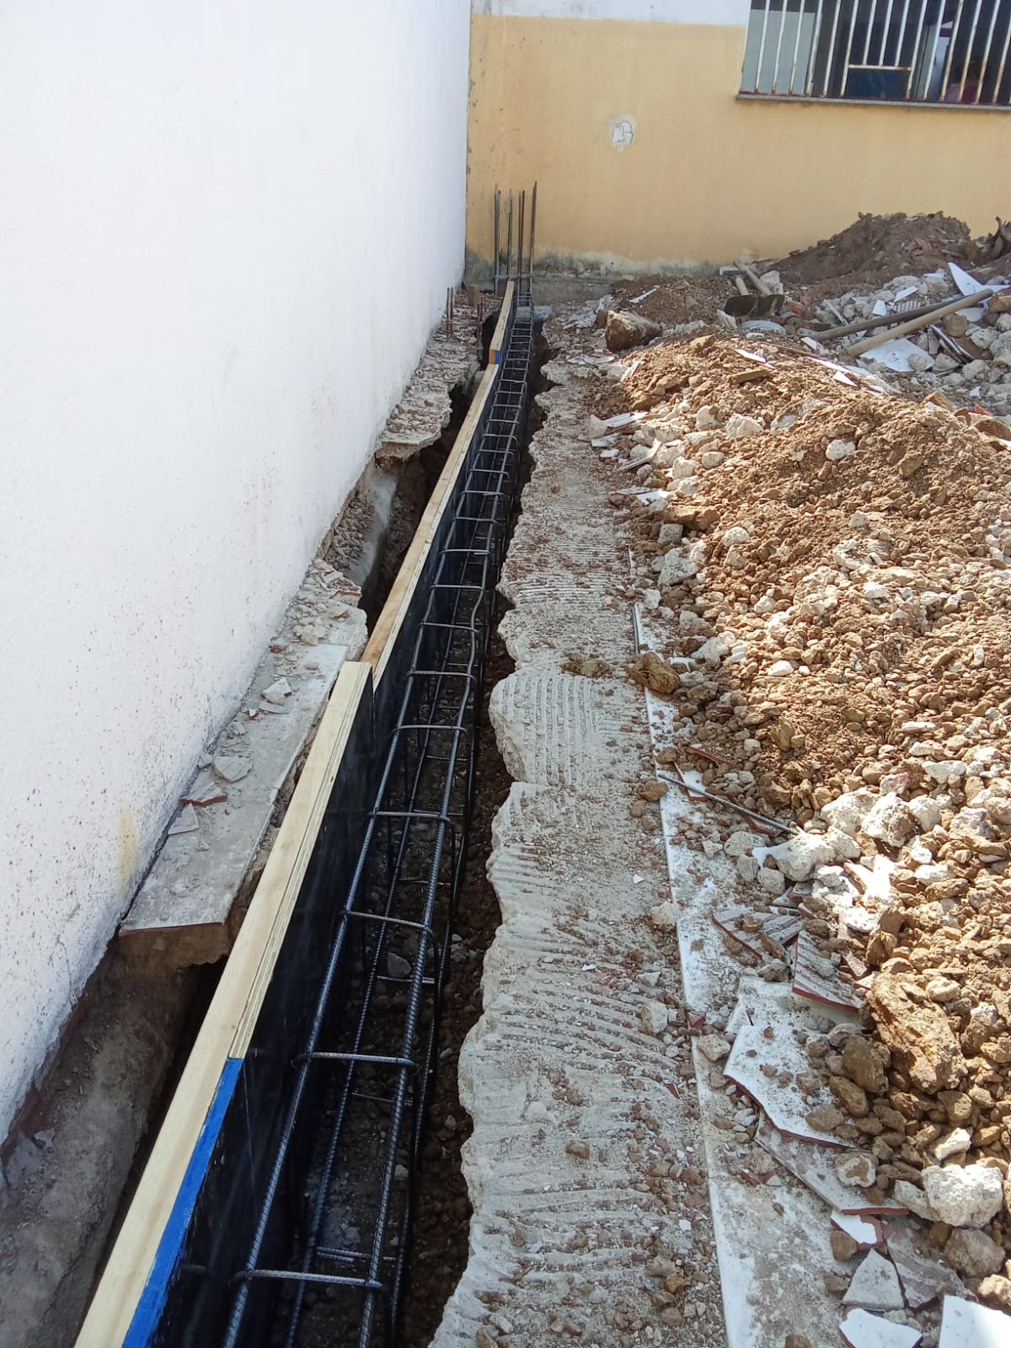 FABRICAÇÃO, MONTAGEM E DESMONTAGEM DE FÔRMA PARA BLOCO DE COROAMENTO, EM MADEIRA SERRADA, E=25 MM, 4 UTILIZAÇÕES. AF_06/2017
1.2.8 | ARMAÇÃO DE BLOCO, VIGA BALDRAME OU SAPATA UTILIZANDO AÇO CA-50 DE 8 MM - MONTAGEM. AF_06/2017
1.3.3 | ARMAÇÃO DE PILAR OU VIGA DE ESTRUTURA CONVENCIONAL DE CONCRETO ARMADO UTILIZANDO AÇO CA-50 DE 10,0 MM - MONTAGEM. AF_06/2022
1.4.1 | 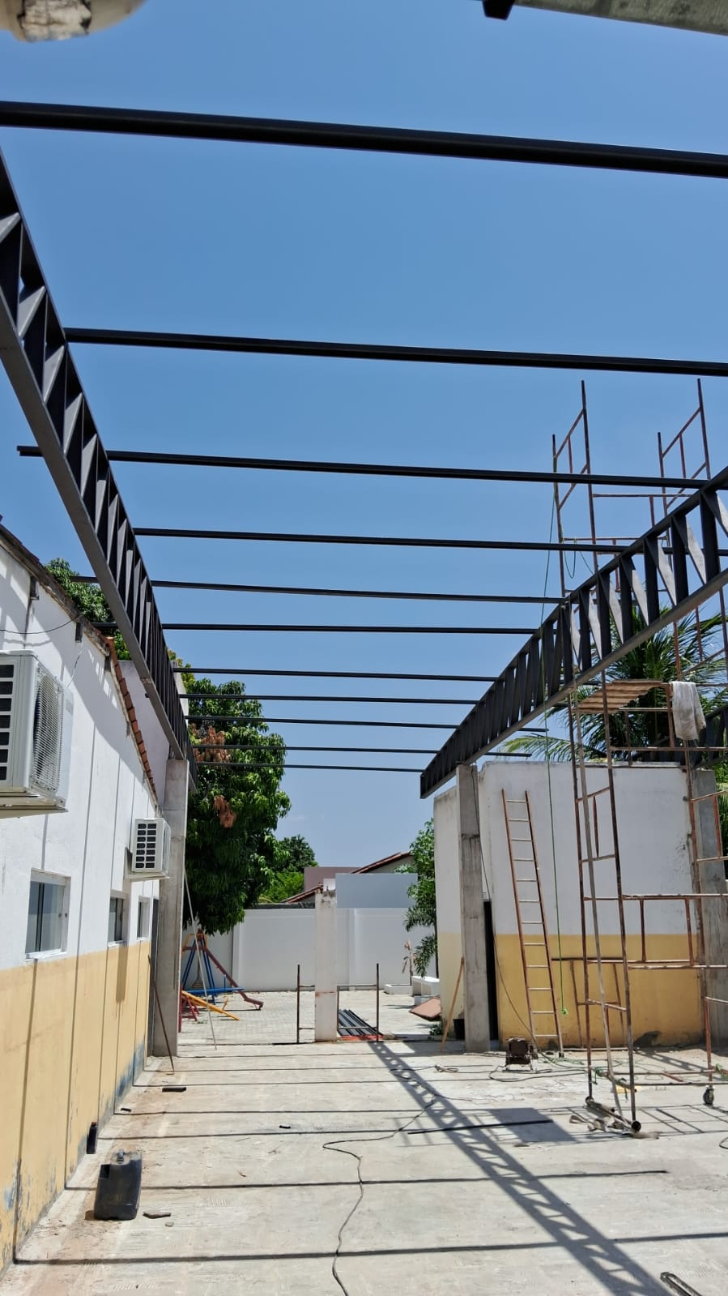 ESTRUTURA TRELIÇADA DE COBERTURA, TIPO FINK, COM LIGAÇÕES SOLDADAS, INCLUSOS PERFIS METÁLICOS, CHAPAS METÁLICAS, MÃO DE OBRA E TRANSPORTE COM GUINDASTE - FORNECIMENTO E INSTALAÇÃO. AF_01/2020_PSA
1.4.2 | 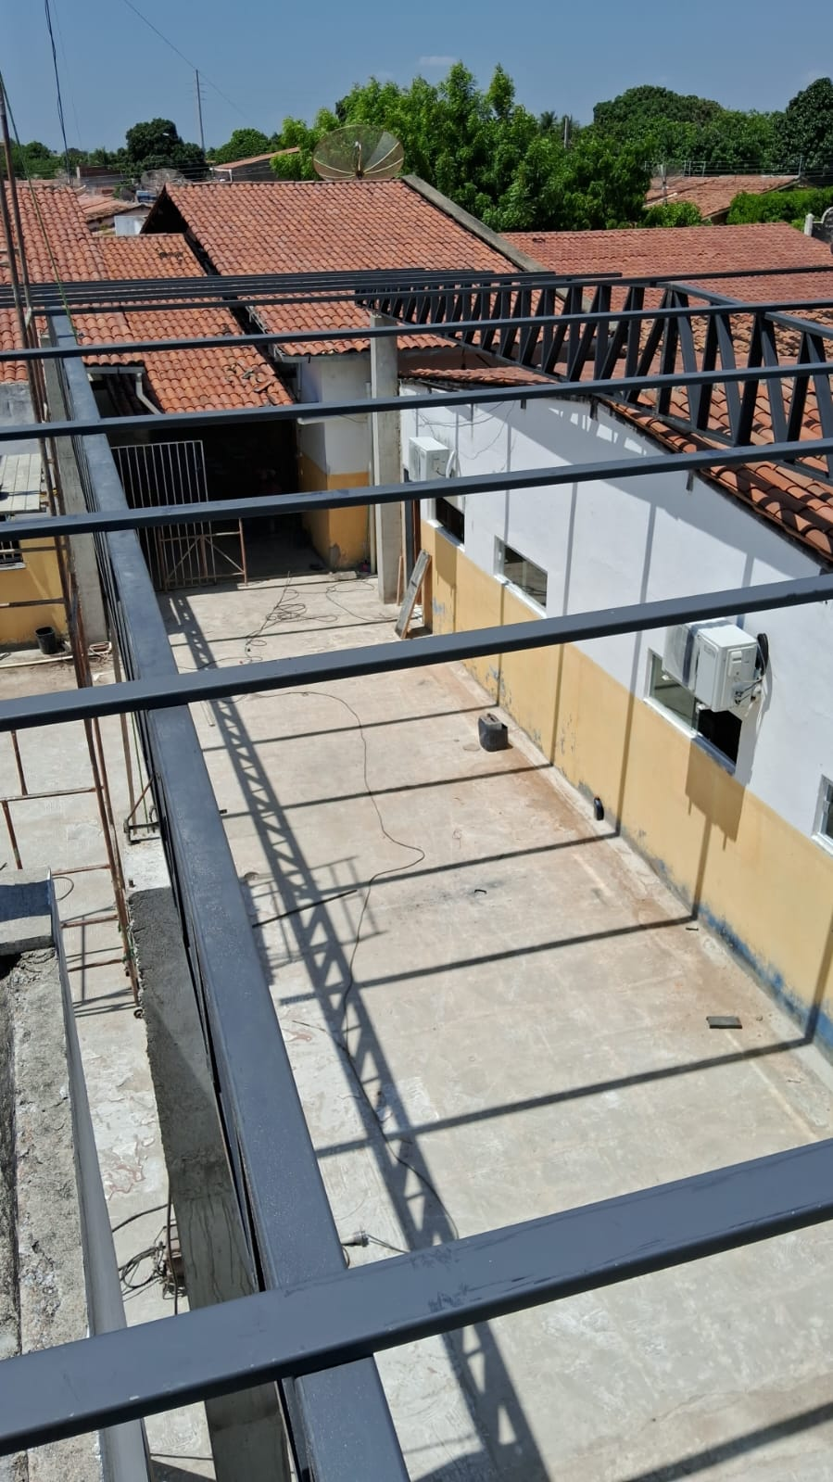 PINTURA COM TINTA ALQUÍDICA DE FUNDO (TIPO ZARCÃO) PULVERIZADA SOBRE PERFIL METÁLICO EXECUTADO EM FÁBRICA (POR DEMÃO). AF_01/2020_PE
Sousa, 19 de dezembro de 2024

 | JOSÉ JEFERSON JERÔNIMO VIEIRA |  |  | NOME: STON FERREIRA DE ALCÂNTARA FILHO
 | CREA: 1614588783 |  |  | CREA: 1618253964
 | EMPRESA |  |  | ÓRGÃO
 | TRUST CONSTRUTORA LTDA
 | CNPJ: 09.027.846/0001-90

